Exercício 1
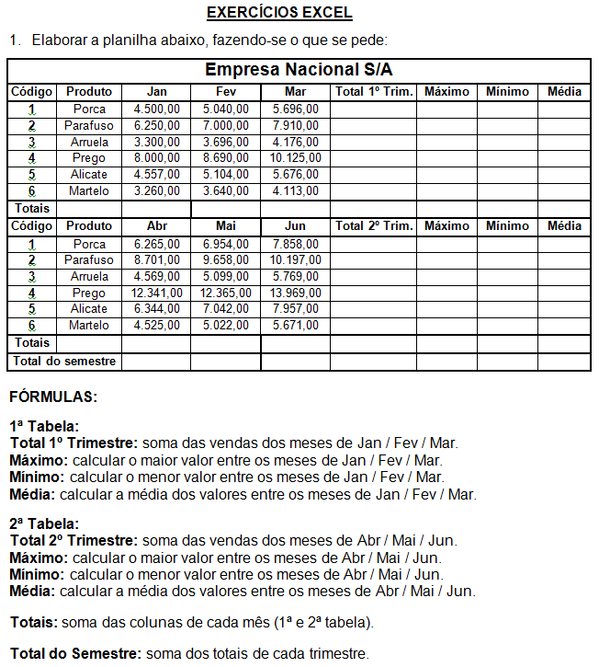
Empresa Nacional S/A

1
2
3
4
5
6
Totais

1
2
3
4
5
6
Totais
Total do Semestre

